Sheet1
Tên test case | Dữ liệu đầu vào | Bước thực hiện | Kết quả mong đợi | Kết quả thực tế
Tạo một phương tiện mới
Thêm vào với mã biển số
Kiểm tra xem phương tiện đã được thêm thành công
Thực hiện lệnh lấy phương tiện ra khỏi bãi đậu xe
Kiểm tra xem phương tiện đã được loại bỏ khỏi danh sách |  |  | 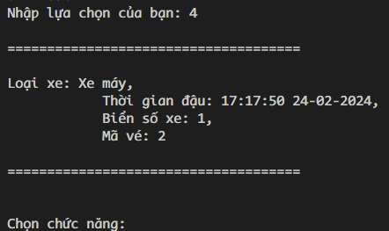
Thêm một số lượng phương tiện vào bãi đậu xe |  |  | 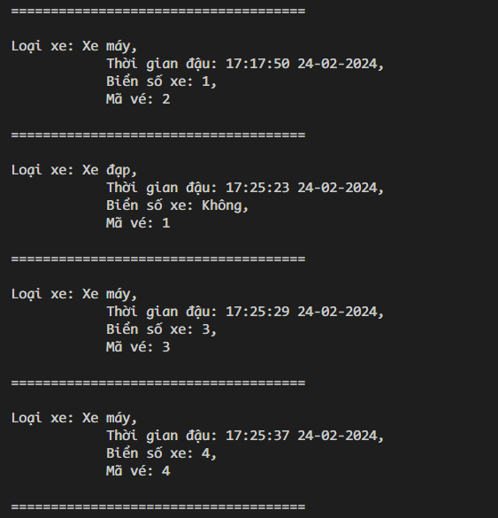
Kiểm tra số lượng phương tiện đang đậu
So sánh số lượng phương tiện đang đậu với số lượng đã thêm vào
Hiển thị danh sách phương tiện đang đậu
Nhập loại xe lỗi
Tính toán thanh toán cho phương tiện dựa trên thời gian vào và ra
Tính toán doanh thu của ngày hiện tại |  |  | 
Thêm một số lượng phương tiện vào bãi đậu xe và thiết lập một số phương tiện bị mất vé | 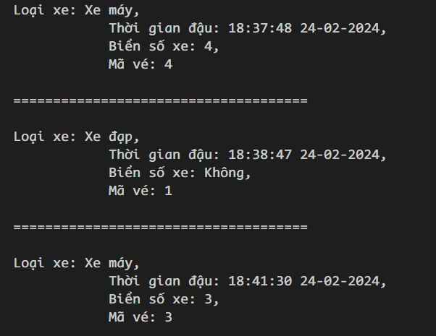 |  | 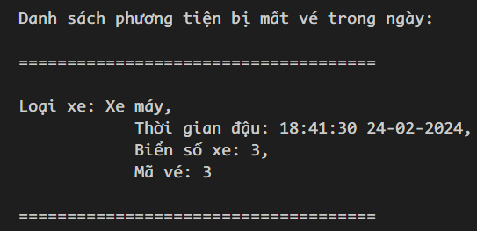
Thêm một số lượng phương tiện vào bãi đậu xe và thiết lập một số xe có nhiều lượt gửi trong ngày |  | 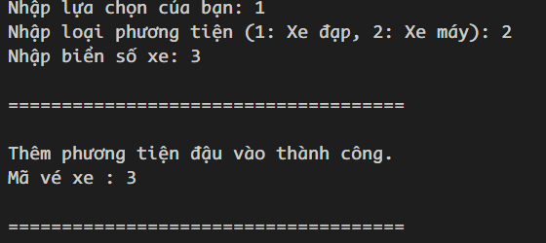 | 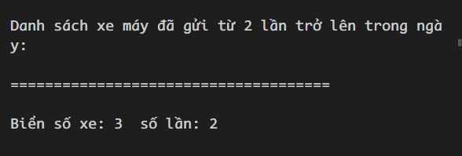
Kiểm tra xem danh sách xe có nhiều lượt gửi trong ngày hiện tại đã hiển thị đúng ( không tính xe ngày hôm qua) | 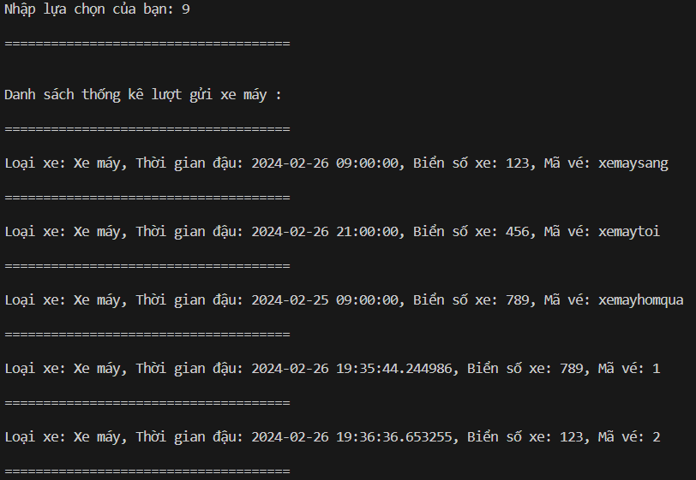 | dữ liệu có sẵn : có xe hôm qua , xe sáng , xe tối . B1 lấy xe sáng ( tối ) , hôm qua . B2 thêm xe sáng (tối ) , hôm qua . B3 chọn 8 để xem danh sách xe gửi từ 2 lần trở lên ( có thể chọn 9 để kiêmtra kết quả ) -> kết quả xe sáng (tối ) 2 lần , xe hôm qua tuy xuất hiện 2 lần ( danh sách choice "9" nhưng nó là 2 ngày.
Xóa xe không tồn tại |  | 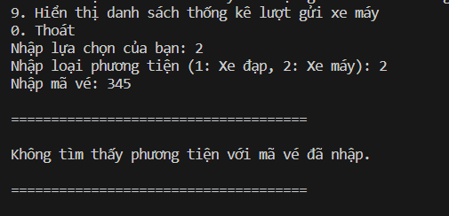
Xóa xe đang đỗ thành công với thông tin hợp lệ

